Лист 1
Прайс-лист
МИР ПРЯЖИ

В валюте: руб. (курс 1).
Цены указаны на 07.08.2020

№ | Номенклатура/ Характеристика номенклатуры | Описание | Изображение | Артикул | Цена | Ед. | Остаток | Ссылка на сайт
 | Набор для вышивания «Сделано с любовью» ЗК-001 Зимняя забава | Набор для вышивания «Сделано с любовью» ЗК-001 Зимняя забава | 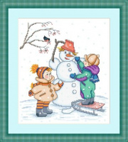 | ЗК-01 | 150.00 |  |  | Изображение
 | Набор для вышивания «Сделано с любовью» ЗК-001 Зимняя забава |  |  |  | 150.00 | шт | 2 | Изображение
 | Набор для вышивания «Сделано с любовью» ЗК-002 Скоро весна | Набор для вышивания «Сделано с любовью» ЗК-002 Скоро весна |  | ЗК-02 | 150.00 |  |  | Изображение
 | Набор для вышивания «Сделано с любовью» ЗК-002 Скоро весна |  |  |  | 150.00 | шт | 4 | Изображение

